Sheet1
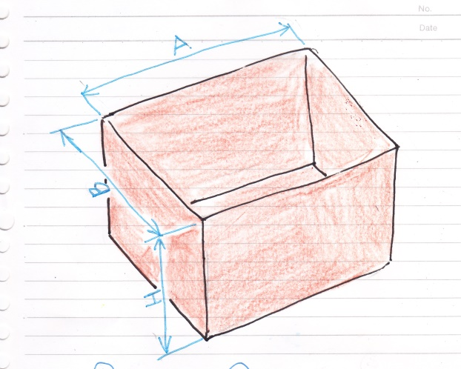
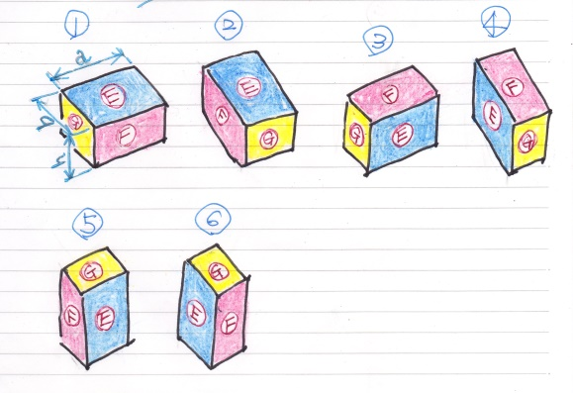
 |  | 段ボール箱 | 小箱
幅 | A(a) | 600 | 160
奥行 | B(b) | 400 | 80
深さ | H(h) | 350 | 50

 |  | A | B | H | 総数
① | 数 | 3 | 5 | 7 | 105
A/a,B/b,H/h | 余り | 120 | 0 | 0
② | 数 | 7 | 2 | 7 | 98
A/b,B/a,H/h | 余り | 40 | 80 | 0
③ | 数 | 3 | 8 | 4 | 96
A/a,B/h,H/b | 余り | 120 | 0 | 30
④ | 数 | 12 | 2 | 4 | 96
A/h,B/a,H/b | 余り | 0 | 80 | 30
⑤ | 数 | 7 | 8 | 2 | 112
A/b,B/h,H/a | 余り | 40 | 0 | 30
⑥ | 数 | 12 | 5 | 2 | 120
A/h,B/b,H/a | 余り | 0 | 0 | 30

